8月
  地域活動支援センター ネバーランド青葉 活動予定表 ２０２６年
活動時間 午前９：３０ ～ 午後４：００
 | 月 |  | 火 |  | 水 |  | 木 |  | 金 |  | 土 | 日 |  ★スポーツや散策などの外活動は、天候や都合により変更することがあります。直接行かれる方はネバーランド青葉あるいはネバーランド青葉の携帯電話にお問い合わせ下さい。 ★外活動のプログラムは、参加人数３名以上で開催いたします。 ★クッキングの昼食代は400円です。遅くなる方は10:00までにご連絡ください。10:00以降はご自分で用意してください。 お菓子作りの申込みも当日10：00までにご連絡ください。 ●毎週木曜日の『センター長のカレーの日』は200円です。申込みは当日10：00までとなります。 〈活動予定表のマークについて〉 ＝メール便（工賃作業） ＝参加費が別途必要です。 （※詳細はスタッフまでどうぞ）
 |  |  |  |  |  |  |  |  |  |  | 1 | 2

〒
〒
〒
〒
〒
〒
〒
〒
〒
〒
〒
〒
〒
〒
〒
〒
〒
〒
〒
〒
〒
〒
〒
〒
〒
〒
〒
〒
〒
〒
〒
〒
〒
〒
〒
〒
〒
〒
 | 3 |  | 4 |  | 5 |  | 6 |  | 7 |  | 8 | 9
AM
 | YouTubeを観よう | フリー | トランプ | フリー | テレビを 観よう | フリー | UNOを やろう | フリー | 自主製品 づくり | フリー
〒
〒
〒
〒
PM | ゲーム20の 扉 | フリー | ホットサンド と コーヒータイム | フリー | スムージーを 作ろう | フリー | 9月の活動予定決め |  | 麻 雀 | フリー

〒
 | みみづく
 | 10 |  | 11 |  | 12 |  | 13 |  | 14 |  | 15 | 16
AM |  |  |  |  |  |  |  |  |  |  | 
〒
 | クッキング (ガパオライス） | フリー | 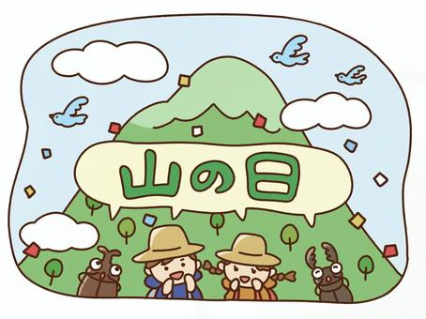 |  |  |  |  |  | 編み物 ガーター編み | フリー
〒
〒
PM | 自主製品 づくり | フリー |  |  |  |  |  |  | ミーティング （クッキングメニュー等）

〒
〒
〒
〒
〒
 |  |  |  |  |  |  |  |  | みみづく
 | 17 |  | 18 |  | 19 |  | 20 |  | 21 |  | 22 | 23
AM |  |  |  |  |  |  |  |  |  |  | 
 | DVD鑑賞 | フリー | 旬もの クッキング （茄子と夏野菜の トマトパスタ） | フリー | かき氷 | フリー | 自主製品の アイデアを 出し合おう | フリー | 推しアイテム 紹介 | フリー
〒
〒
〒
〒
〒
PM | かき氷 練乳入り | フリー | 麻 雀 | フリー | 自主製品 づくり | フリー | スタッフと 話そう | フリー | メンバーと 話そう | フリー
 |  |  |  |  |  |  |  |  |  |  |  |  | 連絡先 地域活動支援センター ネバーランド青葉 〒227-0064 青葉区田奈町43-5 BREZZA田奈2F TEL/FAX 045-985-0874 携帯TEL 090-6658-4543 E-MAIL neverland-aoba@s04.itscom.net
 | みみづく |  |  |  |  |  |  |  | みみづく
 | 24 |  | 25 |  | 26 |  | 27 |  | 28 |  | 29 | 30
〒
〒
〒
〒
AM |  |  |  |  |  |  |  |  |  |  | 
〒
〒
 |  |  | 英会話 | フリー | コーヒー ゼリーを 作ろう | フリー | 趣味について話そう | フリー | 自主製品 づくり | フリー
〒
〒
〒
〒
PM |  |  | まちゃこの体操 | フリー | 音楽鑑賞 | フリー | 旅行についてのミーティング |  | 健康について雑談しよう | フリー
 |  |  |  |  |  |  |  |  |  |  |  |  | ≪会議・その他≫ ◇２０日（木）１６時～ みみづく小委員会 ◇２５日（火）１５時～ 自立支援協議会精神部会
 |  |  |  |  |  |  |  |  | みみづく
 | 31
〒
AM |  |  | 🐧暑さで疲れがたまりやすい時期です。ぬるめのお風呂にゆっくり浸かることで、しっかり睡眠をとって 身体を休めましょう。 🐧こまめな水分補給や休憩とり、熱中症に気をつけながら、無理のないペースで活動していきましょう！ |  |  |  |  |  |  |  | 
 | スタッフと 話そう | フリー
〒
8月の工賃支払は１０日（月）お昼のミーティング後となります。
PM | ホットサンドと ティータイム | フリー

